รายการ Issue
ย
ทดสอบ Local ด้วย API fixture เท่านั้น ไม่เชื่อม Production; API SQLite test ผ่าน 1 test/23 assertions; Angular targeted tests ผ่าน 15/15; รอ UAT/Deploy; Verified on main e5e6b4f; production build PASS with Node 20.19.0; before/after images attached at T/U; after-image red boxes and anchors verified
ทดสอบ Local ด้วย API fixture เท่านั้น ไม่ส่งอีเมลจริงและไม่เชื่อม Production; Angular targeted tests ผ่าน 15/15; รอ UAT/Deploy; Verified on main e5e6b4f; production build PASS with Node 20.19.0; before/after images attached at T/U; after-image red boxes and anchors verified
ทดสอบ Local ด้วย API fixture และ Signature Setting ว่าง; ยืนยันทั้งสองตำแหน่งมี e-Signature block และ SIGN_ID; Angular targeted tests ผ่าน 15/15; รอ UAT/Deploy; Verified on main e5e6b4f; production build PASS with Node 20.19.0; before/after images attached at T/U; after-image red boxes and anchors verified |  |  |  |  |  |  |  | ข้อมูลติดตามและผลการแก้ไข
Issue ID | วันที่แจ้ง | ผู้แจ้ง | โมดูล / หน้าจอ | ประเภทงาน | รายละเอียด Issue | ภาพประกอบจากผู้แจ้ง | ลิงก์อ้างอิงจากผู้แจ้ง | ความสำคัญ | สถานะ | ภาพก่อนแก้ / Baseline Local | ภาพก่อนแก้ (2) | ผู้รับผิดชอบ | วันที่เริ่มดำเนินการ | วันที่ดำเนินการ / แก้ไข | ผลการแก้ไข / สิ่งที่ดำเนินการ | วันที่อัปเดตล่าสุด | ผู้ตรวจสอบ | หมายเหตุ | ภาพก่อนแก้ / เทียบข้างกัน | ภาพหลังแก้ / Local (กรอบแดง) | เปิดภาพหลังแก้ต้นฉบับ
ISS-001 | 14/07/2026 |  | Main ของทุก Form | Sort / Column Header | ในหน้า Main ของแต่ละ Form ต้องการสามารถ sort ข้อมูลได้เมื่อกดที่ Header ของทุก column |  |  | ปานกลาง | รอตรวจสอบ |  |  | ทีมพัฒนา | 22/07/2026 | 22/07/2026 | เพิ่มการเรียงข้อมูลจากหัวคอลัมน์ครบ 45 หน้า List; 42 หน้าที่มี pagination เรียงข้อมูลทั้งชุดก่อนแบ่งหน้า พร้อมตรวจ static audit, backend tests และ runtime UI ผ่าน | 22/07/2026 |  | ผ่านการตรวจสอบ Local เท่านั้น; ไม่แตะฐานข้อมูลจริงในรอบยืนยันสุดท้าย; รอ UAT/Deploy บน environment เป้าหมาย |  |  | เปิดภาพ ISS-001
ISS-002 | 14/07/2026 |  | Setting > User Setting > Active Directory | Filter / Sort / UI | หน้า Setting --> User Setting --> Active Directory เพิ่ม Filter status และ Column Header Sort |  |  | ปานกลาง | รอตรวจสอบ |  |  | ทีมพัฒนา | 22/07/2026 | 22/07/2026 | เพิ่มตัวกรอง Status และการเรียงหัวคอลัมน์ใน Active Directory; แก้ backend ให้เรียง ID ได้ทั้ง ASC/DESC พร้อม backend tests และ production build ผ่าน | 22/07/2026 |  | ผ่านการตรวจสอบ Local เท่านั้น; ไม่แตะฐานข้อมูลจริงในรอบยืนยันสุดท้าย; รอ UAT/Deploy บน environment เป้าหมาย |  |  | เปิดภาพ ISS-002
ISS-003 | 14/07/2026 |  | Setting > Permission | สิทธิ์ผู้ใช้ / การแสดงข้อมูล | Seeting --> Permission ต้องการทราบได้ว่าแต่ละ Permission มี user คนไหนแต่ละ Permission ในตัวนี้บ้าง เช่น แสดงรายชื่อ users ที่อยุ่ในกลุ่ม Administrative |  |  | ปานกลาง | รอตรวจสอบ |  |  | ทีมพัฒนา | 22/07/2026 | 22/07/2026 | ยืนยันหน้า Permission Detail แสดง Username, Code, Name, Email และ Status; แก้ Angular Material trackBy ให้ถูกตำแหน่ง; ตรวจ UI console error = 0 และ targeted Angular tests ผ่าน 15/15 | 22/07/2026 |  | ผ่านการตรวจสอบ Local เท่านั้น; ไม่แตะฐานข้อมูลจริงในรอบยืนยันสุดท้าย; รอ UAT/Deploy บน environment เป้าหมาย |  |  | เปิดภาพ ISS-003
ISS-004 | 14/07/2026 |  | Form PO | Bug / แก้ไขเอกสาร | po #20260036 พี่อ้อมลืม tick spare part มันเลยติดพี่รุสมา พอเข้ามาแก้ไขโดยการ tick แล้วไม่สามารถแก้ได้ |  |  | สูง | รอตรวจสอบ |  |  | ทีมพัฒนา | 22/07/2026 | 22/07/2026 | แก้การแก้ไข PO ที่ส่งแล้วให้ส่ง reset_workflow และเริ่ม workflow ใหม่ที่ Spare Part verifier คนใหม่ โดย update ปกติยังรักษา snapshot เดิม; regression tests ผ่าน | 22/07/2026 |  | ผ่านการตรวจสอบ Local เท่านั้น; ไม่แตะฐานข้อมูลจริงในรอบยืนยันสุดท้าย; รอ UAT/Deploy บน environment เป้าหมาย |  |  | เปิดภาพ ISS-004
ISS-005 | 14/07/2026 |  | Form LEED | Bug / ข้อมูลแสดงผล | Form LEED ข้อมูลที่ View แสดงเบิ้ล |  |  | สูง | รอตรวจสอบ |  |  | ทีมพัฒนา | 22/07/2026 | 22/07/2026 | ตรวจและยืนยันหน้า LEED เหลือบล็อก Detailed Discussion เพียงชุดเดียว ไม่แสดงซ้ำใน template ปัจจุบัน | 22/07/2026 |  | ผ่านการตรวจสอบ Local เท่านั้น; ไม่แตะฐานข้อมูลจริงในรอบยืนยันสุดท้าย; รอ UAT/Deploy บน environment เป้าหมาย |  |  | เปิดภาพ ISS-005
ISS-006 | 14/07/2026 |  | Controlled Document Request / Change | Bug / Approval | form controlled document request / change "Error" |  |  | สูง | รอตรวจสอบ |  |  | ทีมพัฒนา | 22/07/2026 | 22/07/2026 | แก้ CDR ให้บังคับ JWT, ใช้ผู้ login เป็น requester/create_by, รักษา requester ตอน update, คืน record หลัง update และเรียงด้วย cdr_no; tests ผ่าน 4/4 | 22/07/2026 |  | ผ่านการตรวจสอบ Local เท่านั้น; ไม่แตะฐานข้อมูลจริงในรอบยืนยันสุดท้าย; รอ UAT/Deploy บน environment เป้าหมาย |  |  | เปิดภาพ ISS-006
ISS-007 | 14/07/2026 |  | Form PR | ปรับปรุง UI / Field | Form PR ส่วนที่ใส่ descpition เปลี่ยนจาก text ธรรมดาเป็น text AREA |  |  | ปานกลาง | รอตรวจสอบ |  |  | ทีมพัฒนา | 22/07/2026 | 22/07/2026 | เปลี่ยน Item Description เป็น textarea 3 บรรทัดทั้ง PR ปกติและ New Document โดยคง validation/payload เดิม; production build ผ่าน | 22/07/2026 |  | ผ่านการตรวจสอบ Local เท่านั้น; ไม่แตะฐานข้อมูลจริงในรอบยืนยันสุดท้าย; รอ UAT/Deploy บน environment เป้าหมาย |  |  | เปิดภาพ ISS-007
ISS-008 | 14/07/2026 |  | Controlled Document Request / Change | Bug / Approval | form controlled document request / change ตรง to ไม่ขึ้นเป็นชื่อ, ตรง approval ไม่สามารถ search ชื่อคนได้ ทั้ง 3 ช่องเลย |  |  | สูง | รอตรวจสอบ |  |  | ทีมพัฒนา | 22/07/2026 | 22/07/2026 | ยืนยันช่องค้นหา workflow ทั้ง 3 ช่อง และแก้ To/From ให้แสดงชื่อพนักงานแทนรหัส โดย payload ยังเก็บ employee code ตาม contract; build ผ่าน | 22/07/2026 |  | ผ่านการตรวจสอบ Local เท่านั้น; ไม่แตะฐานข้อมูลจริงในรอบยืนยันสุดท้าย; รอ UAT/Deploy บน environment เป้าหมาย |  |  | เปิดภาพ ISS-008
ISS-009 | 14/07/2026 |  | Form PR | ตรวจสอบรายละเอียดเพิ่มเติม | Form PR |  |  | ปานกลาง | รอตรวจสอบ |  |  | ทีมพัฒนา | 22/07/2026 | 22/07/2026 | แก้ PR List API ให้รองรับ pagination/sort จริง และเรียงข้อมูลก่อนแบ่งหน้า; ทดสอบ Local ด้วย 25 รายการและ sort ข้ามหน้าผ่าน | 22/07/2026 |  | ผ่านการตรวจสอบ Local เท่านั้น; ไม่แตะฐานข้อมูลจริงในรอบยืนยันสุดท้าย; รอ UAT/Deploy บน environment เป้าหมาย |  |  | เปิดภาพ ISS-009
ISS-010 | 14/07/2026 |  | Expenses Claim | Preview / Print Layout | เอกสาร expenses claim เวลาปริ้นหรือ preview ล็อกข้อมูลแต่ละรายการไว้ 15 แถว ถ้ารายการมีมากกว่านั้น ขึ้นหน้าใหม่พร้อม หัวกระดาษทั้งหมด โดยแตละใบ สรุป total ด้วยและใบสุดท้ายมี grand total ด้วย |  |  | สูง | รอตรวจสอบ |  |  | ทีมพัฒนา | 22/07/2026 | 22/07/2026 | ยืนยัน Print/Preview Expenses Claim แบ่ง 15 รายการต่อหน้า มี Total ทุกหน้าและ Grand Total หน้าสุดท้าย; production build ผ่าน | 22/07/2026 |  | ผ่านการตรวจสอบ Local เท่านั้น; ไม่แตะฐานข้อมูลจริงในรอบยืนยันสุดท้าย; รอ UAT/Deploy บน environment เป้าหมาย |  |  | เปิดภาพ ISS-010
ISS-011 | 14/07/2026 |  | Print Combine | ปรับปรุง UI / Preview | ปุ่ม print combine ทุกอันเปลี่ยนเป็น preview ขอสี ส้ม พาสเทลดูก่อน |  |  | ปานกลาง | รอตรวจสอบ |  |  | ทีมพัฒนา | 22/07/2026 | 22/07/2026 | ปรับปุ่ม Print Combine เป็น Preview พร้อมไอคอนรูปตาและสีส้มพาสเทล; production build ผ่าน | 22/07/2026 |  | ผ่านการตรวจสอบ Local เท่านั้น; ไม่แตะฐานข้อมูลจริงในรอบยืนยันสุดท้าย; รอ UAT/Deploy บน environment เป้าหมาย |  |  | เปิดภาพ ISS-011
ISS-012 | 14/07/2026 |  | ทุก Form ที่ดึงข้อมูล Project | ข้อมูลแสดงผล | form ทุก form ที่ต้องมีการดึงข้อมูลชื่อ project และ project number ควรแสดงข้อมูลให้ครบ |  |  | ปานกลาง | รอตรวจสอบ |  |  | ทีมพัฒนา | 22/07/2026 | 22/07/2026 | ตรวจครบ 23 Forms ที่ใช้ Project selector ให้แสดงและ patch ทั้ง Project Name และ Project Number; production build ผ่าน | 22/07/2026 |  | ผ่านการตรวจสอบ Local เท่านั้น; ไม่แตะฐานข้อมูลจริงในรอบยืนยันสุดท้าย; รอ UAT/Deploy บน environment เป้าหมาย |  |  | เปิดภาพ ISS-012
ISS-013 | 14/07/2026 |  | Form PR / PO | Export / Approval | form pr , po ให้เพิ่มปุ่ม export data เหมือนในรูปด้านล่าง และเพิ่ม ชื่อคน อนุมัติทั้งหมดมาด้วย ไม่เอาเป็น id มานะ |  |  | สูง | รอตรวจสอบ |  |  | ทีมพัฒนา | 22/07/2026 | 22/07/2026 | เพิ่ม/ยืนยัน Export PR และ PO ให้แสดงชื่อบุคคลครบทุก workflow step แทน ID; backend export regression tests ผ่าน | 22/07/2026 |  | ผ่านการตรวจสอบ Local เท่านั้น; ไม่แตะฐานข้อมูลจริงในรอบยืนยันสุดท้าย; รอ UAT/Deploy บน environment เป้าหมาย |  |  | เปิดภาพ ISS-013
ISS-014 | 15/07/2026 |  | Form Expenses Claim | Status ไม่ Update | เอกสาร expenses claim มีการ Approved แล้ว แต่ใน List ยังขึ้น status pending อยู่ |  |  | เร่งด่วน | รอตรวจสอบ |  | 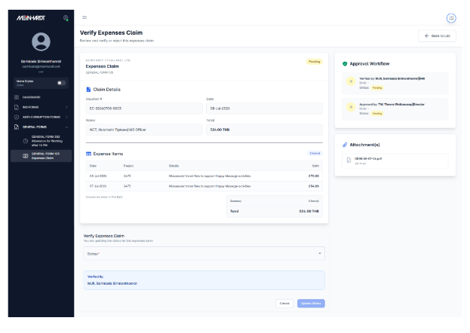 | ทีมพัฒนา | 22/07/2026 | 22/07/2026 | แก้ตัวคำนวณสถานะ Expenses Claim ให้แสดง Verified ระหว่างทาง และยึด Approved/Rejected จาก API เพื่อรองรับข้อมูลเก่า; unit tests/build ผ่าน | 22/07/2026 |  | ผ่านการตรวจสอบ Local เท่านั้น; ไม่แตะฐานข้อมูลจริงในรอบยืนยันสุดท้าย; รอ UAT/Deploy บน environment เป้าหมาย |  |  | เปิดภาพ ISS-014
ISS-015 | 15/07/2026 |  | Form PR / PO | Function Create Purchase Order | ในหน้้า all request เลือก function create purchase order จาก รายการ pr มาแล้วไม่สามารถแก้ไขตัวเลขหรือยอดเงินได้ |  |  | ปานกลาง | รอตรวจสอบ |  |  | ทีมพัฒนา | 22/07/2026 | 22/07/2026 | รวมจุดสร้าง item row ให้ Qty/Unit Price คำนวณ Amount, Sub Total, VAT และ Grand Total ใหม่ทุก flow รวม Create PO from PR; build ผ่าน | 22/07/2026 |  | ผ่านการตรวจสอบ Local เท่านั้น; ไม่แตะฐานข้อมูลจริงในรอบยืนยันสุดท้าย; รอ UAT/Deploy บน environment เป้าหมาย |  |  | เปิดภาพ ISS-015
ISS-016 | 20/07/2026 |  | Committee Setting | Create Commitee | เพิ่มชื่อแล้ว ไม่แสดงเป็นรายชื่อแต่แสดงเป็น Code Number แทน แต่พอ submit แล้วแสดงรายชื่อทั้งหมด |  |  | สูง | รอตรวจสอบ |  |  | ทีมพัฒนา | 22/07/2026 | 22/07/2026 | รวมผลค้นพนักงานแบบ remote เข้า display cache ทำให้ Committee autocomplete แสดงชื่อทันทีแทน employee code โดย payload ไม่เปลี่ยน; build ผ่าน | 22/07/2026 |  | ผ่านการตรวจสอบ Local เท่านั้น; ไม่แตะฐานข้อมูลจริงในรอบยืนยันสุดท้าย; รอ UAT/Deploy บน environment เป้าหมาย |  |  | เปิดภาพ ISS-016
ISS-017 | 20/07/2026 |  | Controlled Document Request / Change | New Request | Text Box From : ให้แสดงเป็นรายชื่อคน create form, Categories : เพิ่ม "*" บังคับต้องเลือก และเลือกได้แค่ 1 Opton, Part 1 : เพิ่ม "*" บังคับต้องเลือก แต่เลือกได้มากกว่า 1 Option, Current Revision : เพิ่ม "*" บังคับต้องกรอก, Reson : เพิ่ม "*" บังคับต้องกรอก, Purpose of Effective Date :บวกเพิ่มไปอีก 3 วัน, Requested by : ล็อกไว้และแสดงชื่อคน Create Form, Attached Documents : เพิ่ม "*" บังคับต้องแนบไฟล์, เรื่อง ของ email notification ข้อความว่า Control Document # เอาหมายเลขใน Textbox CDR No. (by IMS/ADM) มาแสดง |  |  | สูง | รอตรวจสอบ |  |  | ทีมพัฒนา | 22/07/2026 | 22/07/2026 | เพิ่ม CDR validation: Category ต้องเลือก 1, Request For อย่างน้อย 1, บังคับ Revision/Reason/Date/Attachment, วันที่ขั้นต่ำ +3 วัน, lock requester และใช้ CDR No. ในอีเมล; tests/build ผ่าน | 22/07/2026 |  | ผ่านการตรวจสอบ Local เท่านั้น; ไม่แตะฐานข้อมูลจริงในรอบยืนยันสุดท้าย; รอ UAT/Deploy บน environment เป้าหมาย |  |  | เปิดภาพ ISS-017
ISS-018 | 20/07/2026 |  | Controlled Document Request / Change | New Request / Approval and Action Workflow | Part 3: Ask for Approval (IMR/DI/MD) ใน dropdown แสดงข้อมูลจาก Committee IMR/DI/MD ที่ Master Data |  |  | สูง | รอตรวจสอบ |  |  | ทีมพัฒนา | 22/07/2026 | 22/07/2026 | จำกัดรายชื่อ Part 3 Approved by ให้มาจาก Committee IMR/DI/MD เท่านั้น; production build ผ่าน | 22/07/2026 |  | ผ่านการตรวจสอบ Local เท่านั้น; ไม่แตะฐานข้อมูลจริงในรอบยืนยันสุดท้าย; รอ UAT/Deploy บน environment เป้าหมาย |  |  | เปิดภาพ ISS-018
ISS-019 | 20/07/2026 |  | Controlled Document Request / Change | New Request / Approval and Action Workflow | Part 4: Action Signed by (IMS/ADM) ใน dropdown แสดงข้อมูลจาก Committee IMS/ADM ที่ Master Data |  |  | สูง | รอตรวจสอบ |  |  | ทีมพัฒนา | 22/07/2026 | 22/07/2026 | จำกัดรายชื่อ Part 4 Action by ให้มาจาก Committee IMS/ADM เท่านั้น; production build ผ่าน | 22/07/2026 |  | ผ่านการตรวจสอบ Local เท่านั้น; ไม่แตะฐานข้อมูลจริงในรอบยืนยันสุดท้าย; รอ UAT/Deploy บน environment เป้าหมาย |  |  | เปิดภาพ ISS-019
ISS-20 | 21/07/2026 |  | Form PR | Requested By | ไม่พบรายชื่อของ CRC ใน Dropdown list แต่ในหน้าราบการ user มีชื่ออยู่ |  |  | สูง | รอตรวจสอบ |  |  | ทีมพัฒนา | 22/07/2026 | 22/07/2026 | แก้ Employee API จาก REGEXP เป็น parameterized LIKE ทำให้ค้น initial CRC พบ employee code MTL1503; API regression test ผ่าน | 22/07/2026 |  | ผ่านการตรวจสอบ Local เท่านั้น; ไม่แตะฐานข้อมูลจริงในรอบยืนยันสุดท้าย; รอ UAT/Deploy บน environment เป้าหมาย |  |  | เปิดภาพ ISS-20
ISS-021 | 21/07/2026 |  | Controlled Document Request / Change | Bug / Submit form | form controlled document request submit error and textbox "To", "from" not show name user but it show code number |  |  | เร่งด่วน | รอตรวจสอบ |  | 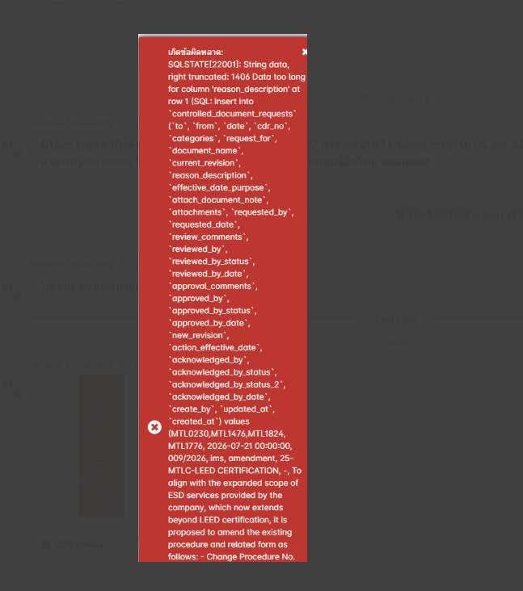 | ทีมพัฒนา | 22/07/2026 | 22/07/2026 | เพิ่ม migration เปลี่ยน reason_description เป็น TEXT, ปรับ To/From ให้แสดงชื่อ และคืน validation error 422 แทน database exception; Local tests ผ่าน ต้อง deploy migration ก่อน UAT | 22/07/2026 |  | ผ่านการตรวจสอบ Local เท่านั้น; ไม่แตะฐานข้อมูลจริงในรอบยืนยันสุดท้าย; ต้อง Deploy และรัน migration 2026_07_22_000001_change_cdr_reason_description_to_text.php ก่อน UAT |  |  | เปิดภาพ ISS-021
ISS-22 | 22/07/2026 |  | Fee sheet form | Bug | User กรอกข้อมูลแล้วกด submit แล้วไม่ไป Nextstep |  |  | สูง | รอตรวจสอบ |  |  | ทีมพัฒนา | 03/08/2026 | 03/08/2026 | ยืนยันก่อนแก้: Form valid แต่ FeeSheetService โยน error เมื่อไม่ได้เลือก Project ทำให้ปุ่มค้าง Submitting และไม่มี POST; แก้ให้รองรับการกรอก Project เองตามฟอร์ม/API หลังแก้ส่ง POST 1 ครั้งและไปหน้า View/Next step สำเร็จ | 03/08/2026 |  | 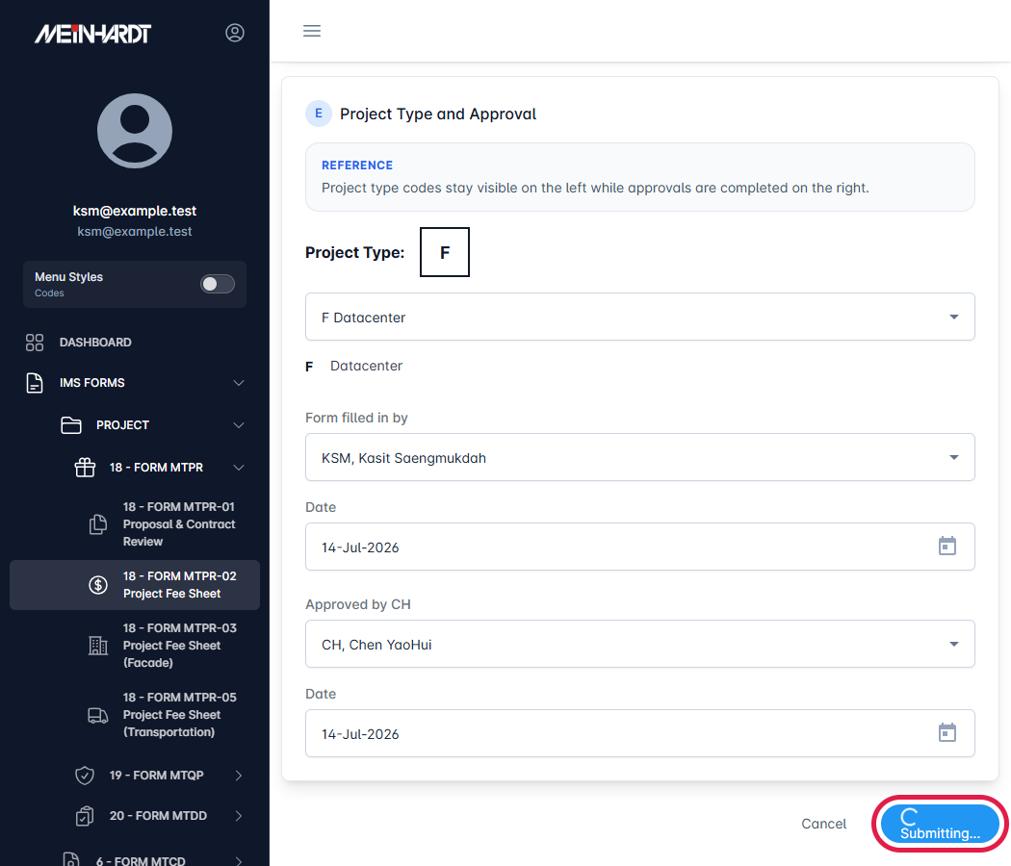 ทดสอบ Local ด้วย API fixture เท่านั้น ไม่เชื่อม Production; API SQLite test ผ่าน 1 test/23 assertions; Angular targeted tests ผ่าน 15/15; รอ UAT/Deploy; Verified on main e5e6b4f; production build PASS with Node 20.19.0; before/after images attached at T/U; after-image red boxes and anchors verified | 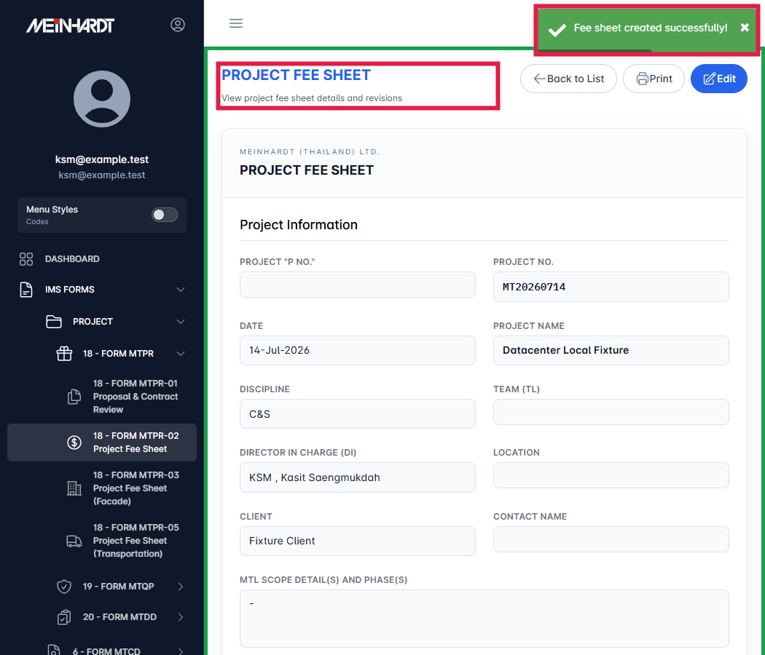 |  | Attached before/after images in T/U; red-box evidence verified
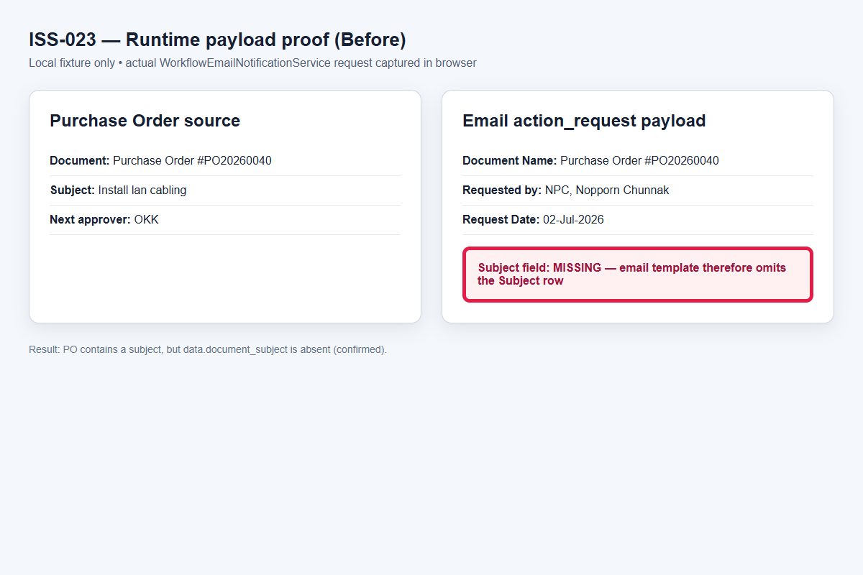
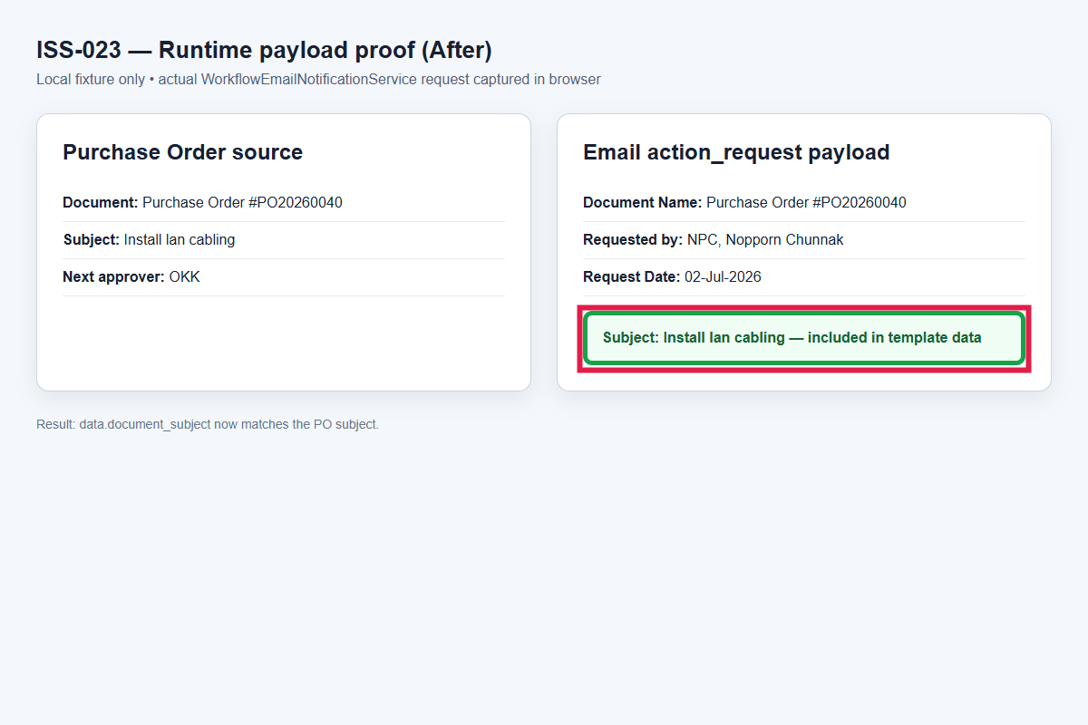
ISS-23 | 22/07/2026 |  | PO Form | Email Notification | Pr Form ในเมล์มี subject แต่ของ PO Form ไม่แสดง |  |  | ปานกลาง | รอตรวจสอบ |  |  | ทีมพัฒนา | 03/08/2026 | 03/08/2026 | ยืนยันก่อนแก้จาก runtime payload: PO มี Subject แต่ action_request ไม่มี document_subject; เพิ่ม documentSubjectKeys สำหรับ PO และส่ง document_subject เข้า payload อีเมล หลังแก้ Subject ตรงกับ PO | 03/08/2026 |  | ทดสอบ Local ด้วย API fixture เท่านั้น ไม่ส่งอีเมลจริงและไม่เชื่อม Production; Angular targeted tests ผ่าน 15/15; รอ UAT/Deploy; Verified on main e5e6b4f; production build PASS with Node 20.19.0; before/after images attached at T/U; after-image red boxes and anchors verified |  |  | Attached before/after images in T/U; red-box evidence verified
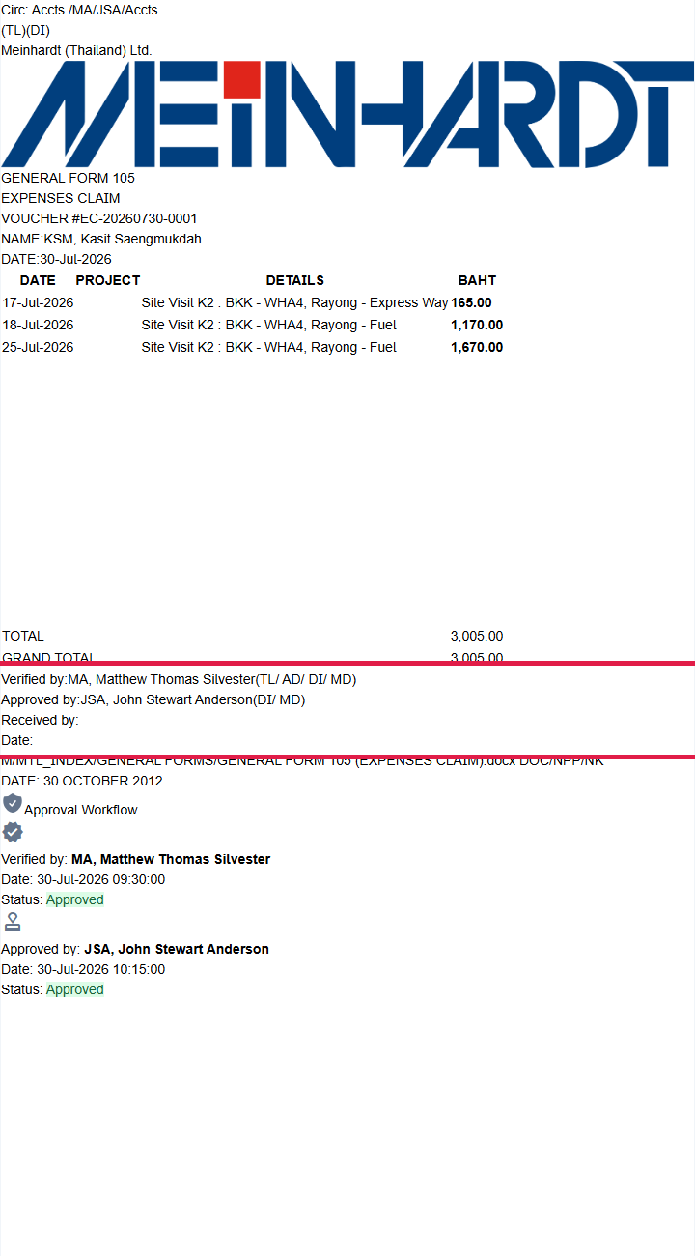
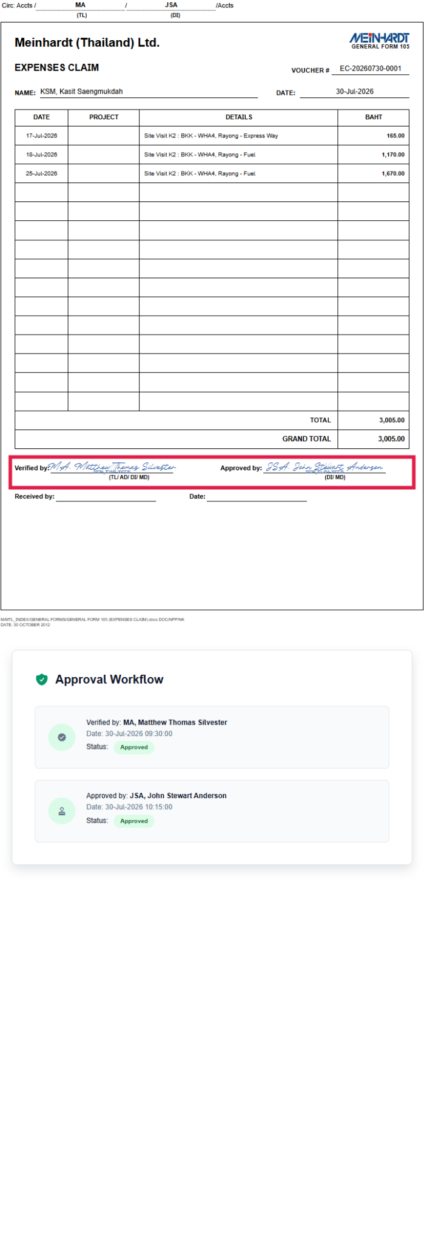
ISS-24 | 30/07/2026 |  | Expenses Claim | e-Signature | แก้ลายเซนต์ Verified by, Approved by เป็น e-Signature ให้หมด |  |  | เร่งด่วน | รอตรวจสอบ |  |  | ทีมพัฒนา | 03/08/2026 | 03/08/2026 | ยืนยันก่อนแก้หน้า Print: Verified by และ Approved by fallback เป็นข้อความชื่อธรรมดา; เปลี่ยน fallback เป็น e-Signature พร้อม watermark และ SIGN_ID ทั้งสองตำแหน่ง | 03/08/2026 |  | ทดสอบ Local ด้วย API fixture และ Signature Setting ว่าง; ยืนยันทั้งสองตำแหน่งมี e-Signature block และ SIGN_ID; Angular targeted tests ผ่าน 15/15; รอ UAT/Deploy; Verified on main e5e6b4f; production build PASS with Node 20.19.0; before/after images attached at T/U; after-image red boxes and anchors verified |  |  | Attached before/after images in T/U; red-box evidence verified

